Planilha1
MIB – Mangueiras de incêndio ,Extintores, canhões monitores , proporcionadores de espuma, lge
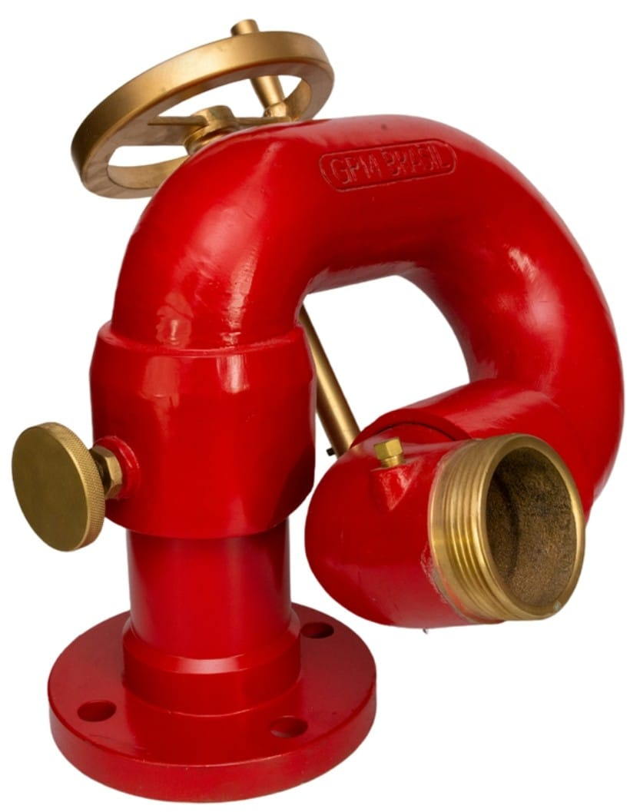
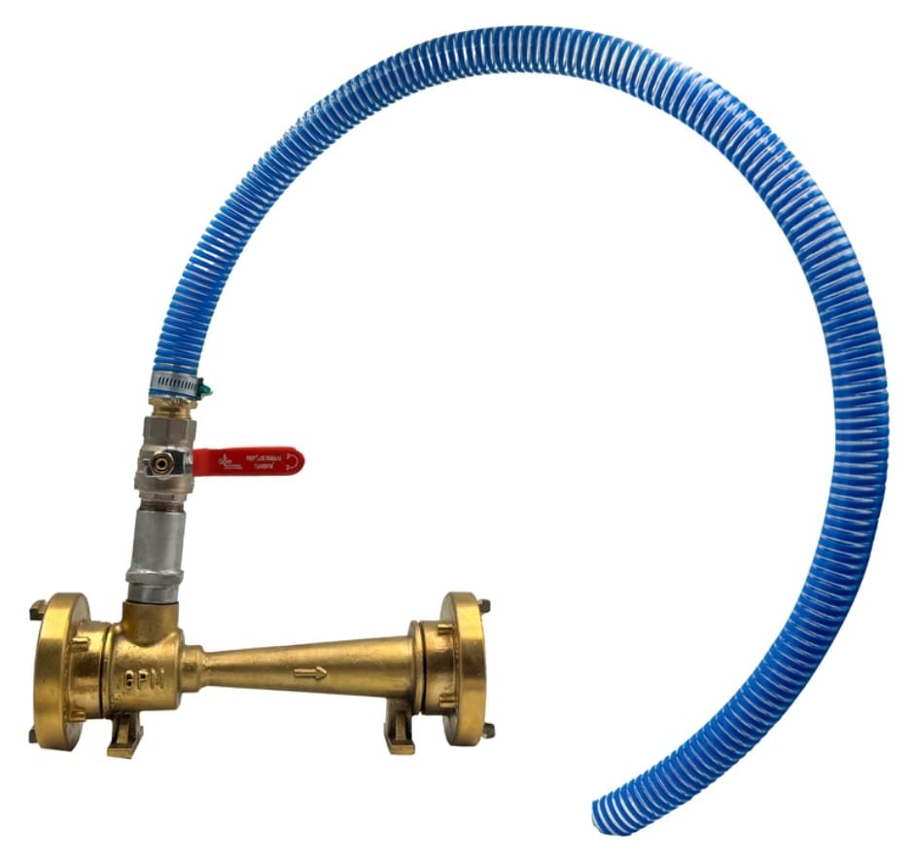


Economia com segurança e garantia

OBS :PRIMEIRO CARROSSEL : OBS MANTER SEMPRE AS SEQUENCIAS DAS IMAGENS

